Datos personales
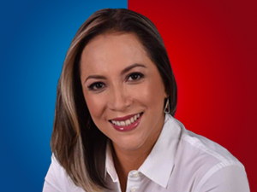

Nombres: | Ana María
Apellidos: | Raffo Guevara
Facebook: | https://www.facebook.com/anaraffog1/
Twitter: | @anaraffo1
Descripción:

